표지
신 ERP 구축 프로젝트

개발 설계서

2026. 07. 28

Section 3_ Processs Spec
Section 4. Process Specification
 | {본 섹션은 개발팀이 작성합니다.프로그램의 내부처리 로직을 설명합니다}

- ZPLSDR0030 [SD] 가격마스터 업로드
1) 라디오 버튼 선택 후 'Excel Uploda' 실행 시 해당 Upload 파일 Download
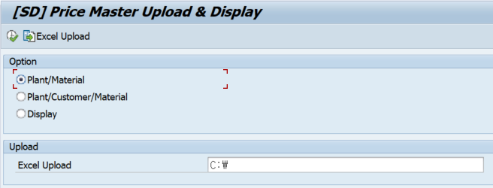

2) Display 선택 시 해당 등록된 Data 조회가능

